로비
로비

싱글룸. 로비에서는 혼자만 있으며, 다른 플레이어들을 볼 수 없다.
로비에서는 미팅룸과 게임룸을 선택하여 들어갈 수 있다.

* Menu
Room
Avatar
Emoticon
Setting
MeetingRoom
GameRoom
Home
Room
Avatar
Emoticon
Setting
CREATE
ROOM
Room #1
(1/4)
Home
Room #2
(2/8)
Room #3
(3/4)

게임룸을 선택할 경우 방을 생성하거나 생성된 방에 들어갈 수 있다.

* Avatar
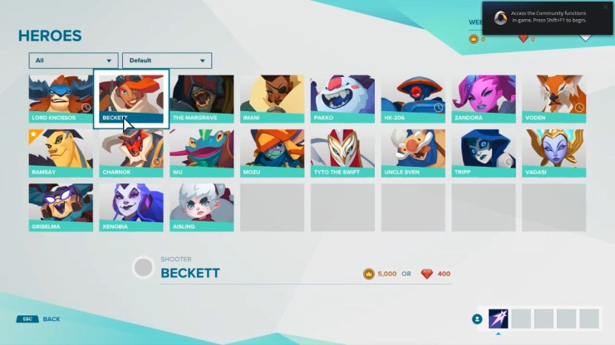
Room
Avatar
Emoticon
Setting
Home

Avatar 메뉴를 선택하여 캐릭터를 변경할 수 있다.

미팅룸
미팅룸

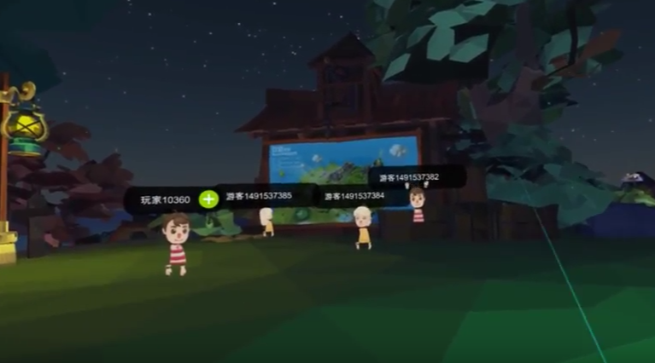

1인칭시점에서 보이는 뷰
상대캐릭터들의 닉네임이 머리위에 보인다.

* Menu
Home
Room
Avatar
Emoticon
Setting

Home 메뉴를 선택하면 로비로 돌아갈 수 있다.
Room, Avatar 메뉴는 여기서 선택할 수 없다.

* Emoticon

Room
Avatar
Emoticon
Setting
Home

Emoticon 메뉴를 선택하여 이모티콘을 자신의 캐릭터위에 표시할 수 있다.

